Pressione sanguigna e glicemia
È possibile personalizzare i valori di scala in base alle esigenze specifiche.
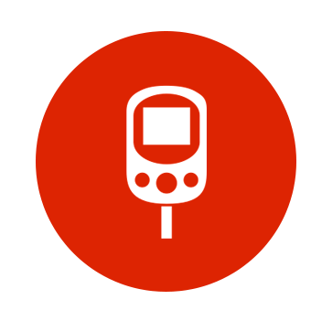
 Registrazione pressione sanguigna e glicemia
 |  |  |  |  | PRESSIONE SANGUIGNA |  |  |  |  | VALORI GLICEMIA
 |  |  |  |  | 120 | SISTOLICA | 142 |  |  | 70 | 100 | 150
 |  |  |  |  | 80 | DIASTOLICA | 90 |  |  | BASSA | NORMALE | ALTA
 |  |  |  |  | PRESSIONE IDEALE |  | CHIAMARE IL MEDICO
Data | Ora | Evento | Vuoto 1 | Vuoto 2 | Sistolica | Diastolica | Frequenza cardiaca | Vuoto 3 | Vuoto 4 | Glicemia | Livello | Stato | Vuoto 5 | Vuoto 6 | Note
17/10/2012 | 6:00:00 | Al risveglio |  |  | 129 | 79 | 72 |  |  | 55 | 55 | Bassa
17/10/2012 | 7:00:00 | Prima dei pasti |  |  | 120 | 80 | 74 |  |  | 70 | 70 | Bassa
17/10/2012 | 9:00:00 | Dopo i pasti |  |  | 133 | 80 | 75 |  |  | 75 | 75 | Normale
17/10/2012 | 10:00:00 | Solo pressione sanguigna |  |  | 143 | 91 | 75 |  |  | 190 | 190 | Alta
17/10/2012 | 12:00:00 | Prima dei pasti |  |  | 141 | 84 | 70 |  |  | 140 | 140 | Normale
17/10/2012 | 15:00:00 | Dopo i pasti |  |  | 132 | 80 | 68 |  |  | 90 | 90 | Normale |  |  | Prendere i farmaci per la pressione ai pasti
Medie |  |  |  |  | 133 | 82 | 72 |  |  | 103

